Sommervile-Engenharia
obra | Engenharia de Software / Ian Sommerville ; tradução Ivan Bosnic e Kalinka G. de O. Gonçalves ; revisão técnica Kechi Hirama. — 9. ed. — São Paulo : Pearson Prentice Hall, 2011
Tema | Capítulo 16: Reúso de Software
1 | o que é Reúso de Software
 | A engenharia de software baseada em reúso é uma estratégia da engenharia de software em que o processo de desenvolvimento é orientado para o reúso de softwares existentes. (Pág 296 - Paragrafo 1)
2 | vantagens do Reúso de Software
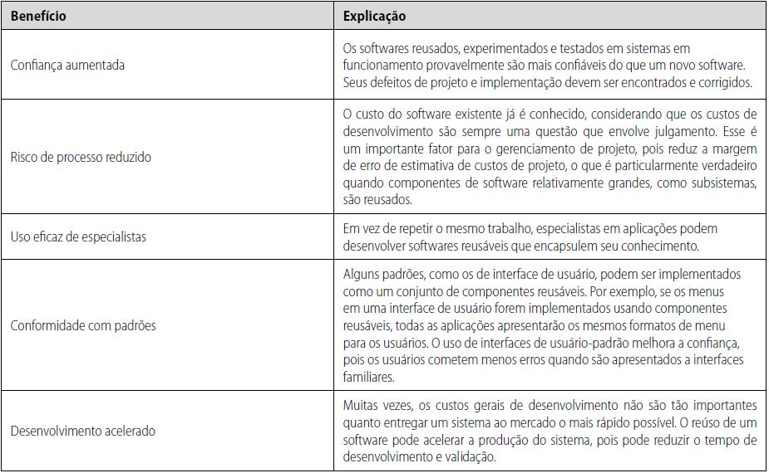

3 | desvantagens do Reúso de Software
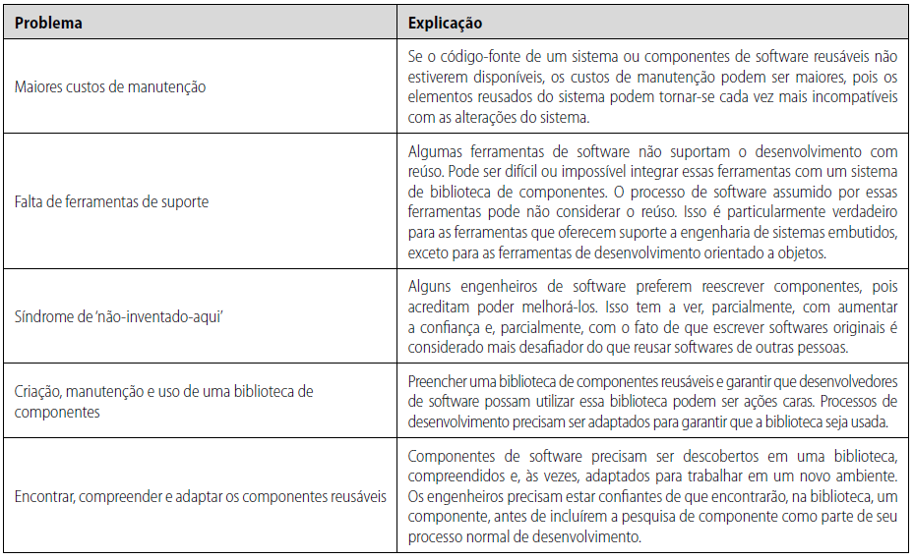

4 | Importância de o reúso estar inserido no contexto do time de desenvolvimento das empresas
 | O reúso de software é mais eficaz quando está previsto como parte de um programa de reúso de toda a organização. Um programa de reúso envolve a criação de ativos reusáveis e a adaptação de processos de desenvolvimento para incorporar esses ativos no novo software.(Pag 298, P.2)

